出庫管理
画面仕様書 |  |  | システム名称 |  |  | サブシステム名称 |  |  |  | クラス番号
 |  |  |  |  |  |  |  |  |  | 2B29KN
名称 | 注文管理 |  | 入出庫管理システム |  |  | 注文管理システム |  |  |  | 氏名
 |  |  |  |  |  |  |  |  |  | 河田佑樹
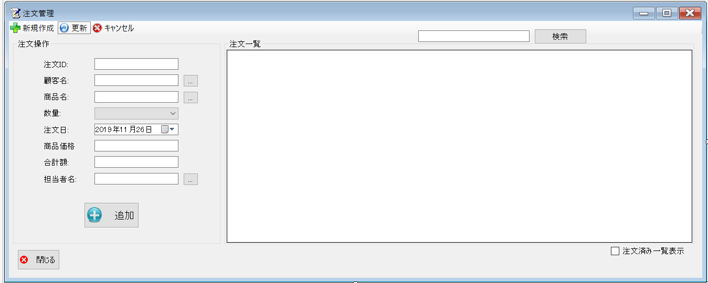
 |  |  |  |  |  |  | 画面詳細

 |  |  |  |  |  |  | フォーム名 |  | On_orderList

 |  |  |  |  |  |  | 画面サイズ |  | 1339, 537

 |  |  |  |  |  |  | 背景色 |  | 規定値

 |  |  |  |  |  |  | 文字種類 |  | MSUI

 |  |  |  |  |  |  | 文字サイズ |  | 9

 |  |  |  |  |  |  | 文字色 |  | 黒

 |  |  |  |  |  |  | 注意事項

 | 名称 | 使用コントロール | Caption | 初期値 | 必須入力 | TAB順 | 桁制限 | その他
1 | toolStripButtonNew | button | 新規作成 |  |  | -
2 | toolStripButtonRefresh | button | 更新 |  |  | 1
3 | toolStripButtonRemove | button | キャンセル |  |  | 2
4 | groupBox1 | groupBox | 注文操作 |  |  | 3
5 | label1 | label | 注文ID
6 | textbox1 | textbox |  |  | 〇 | 4
7 | label2 | label | 顧客名
8 | textbox2 | textbox |  |  | 〇 | 5
9 | button2 | button | … |  |  | 6
10 | label3 | label | 商品名
11 | textbox3 | textbox |  |  | 〇 | 7
12 | button3 | button | … |  |  | 8
13 | label5 | label | 数量
14 | comboBox1 | comboBox |  |  | 〇 | 9
15 | label6 | label | 注文日
16 | dateTimePicker1 | dateTimePicker |  |  | 〇 | 10
17 | label7 | label | 商品価格
18 | textbox5 | textbox |  |  | 〇 | 11
19 | label8 | label | 合計額
20 | textbox6 | textbox |  |  | 〇 | 12
21 | label4 | label | 担当者名
22 | textbox7 | textbox |  |  | 〇 | 13
23 | button4 | button | … |  |  | 14
24 | buttonadd | button | 追加 |  |  | 15
25 | SearchTextbox | textbox |  |  |  | 16
26 | buttonSearch | button | 検索 |  |  | 17
27 | groupBox2 | groupBox | 注文一覧
28 | dataGridView1 | dataGridView
29 | button1 | button | 閉じる |  |  | 18
30 | checkBox1 | checkBox | 注文済み一覧表示 |  |  | 19

その他

 | 数量を入力すると商品マスターを参照して自動的に仕入価格を入力されるようにする

